Hoja1
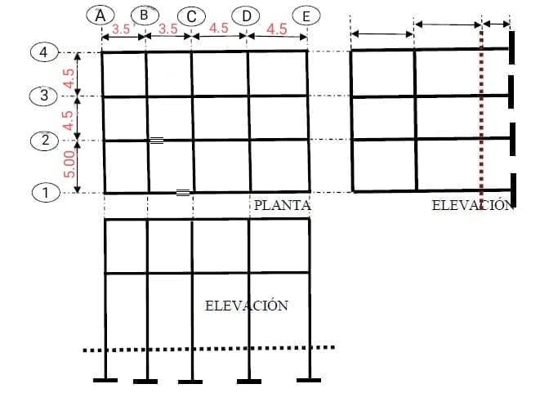
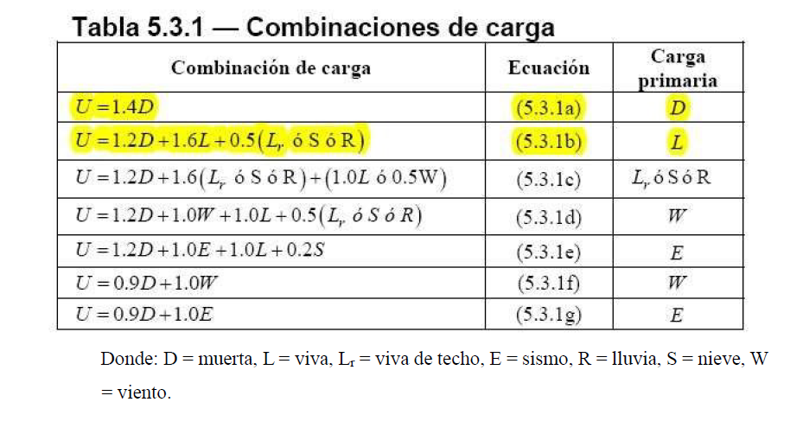
 |  |  |  |  |  |  |  |  |  |  |  |  |  |  |  |  |  |  |  |  |  | Dimetro q piedrin
 |  |  |  |  |  |  |  |  | carga muerta = | densidad del concreto * espesor de losa |  |  | Densidad concreto en funcion del diametro de piedrin para este caso diamtreo=0.043 |  |  |  |  |  |  |  |  | 1/5 del encofrado
 |  |  | calculo de cargas |  |  |  |  |  |  | 2427.5*0.13=315.51 |  |  | según table por interpolacion densidad =2427.5kg/m^3 |  |  |  |  |  |  |  |  | 1/3 espesor de losa
 |  |  |  |  |  |  |  | carga (kg/m^2) |  | Criterios de viento |  |  |  |  |  |  |  |  |  |  |  | 3/4 de separacion entre varillas
 |  |  |  |  |  |  | D | 315.51
 |  |  |  |  |  |  | Entrepiso | 90 |  |  |  |  |  | ACI 318-19 lasas no preesdforzadas en 2 direcciones espesor de losa usando un Fy=40000psi =L/36 donde L es la longitud mas critica
 |  |  |  |  |  |  | Dtotal | 405.51
 |  |  |  |  |  |  | L | 250 |  | Velocidad de viento |  | 100kph
 |  |  |  |  |  |  | Lr | 200
 |  |  |  |  |  |  | E=0.15D | 60.8265
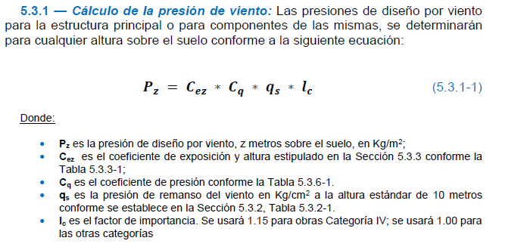
 |  |  |  |  |  |  | R | 80
 |  |  |  |  |  |  | Ar=S | 80 |  |  |  |  |  |  | Para determinas Pz valores de constante obtenidos de las tablas que indica agies valores tomados a criterio
 |  |  |  |  |  |  | W | 48.72

 |  |  |  |  |  |  |  |  |  |  |  |  |  | Carga por lluvia
 |  |  |  |  |  |  | Predimencionamiento |  |  |  |  |  |  | Asumiendo una altura de fluido acumulado de 8cm multiplicando por la densidad para obtener la carga en kg/m^2
 |  |  |  |  |  | Seccion de colimna |  | 0.35*0.35
 | U1 | 567.714 |  |  |  | Seccion de viga |  | 0.35*0.35
 | U2 | 986.612 |  |  |  | Fy | ˚40
 | U3 | 1056.612 | Critica |  |  | Fc | 4000psi
 | U4 | 885.332 |  |  |  |  |  |  |  |  | Diagrams obtenidos en Ftools
 | U5 | 813.4385 |  | Ucrit | 1056.612 |  |  |  |  |  |  |  |  | Eje A |  |  |  |  |  |  | Eje C |  |  |  | Eje E
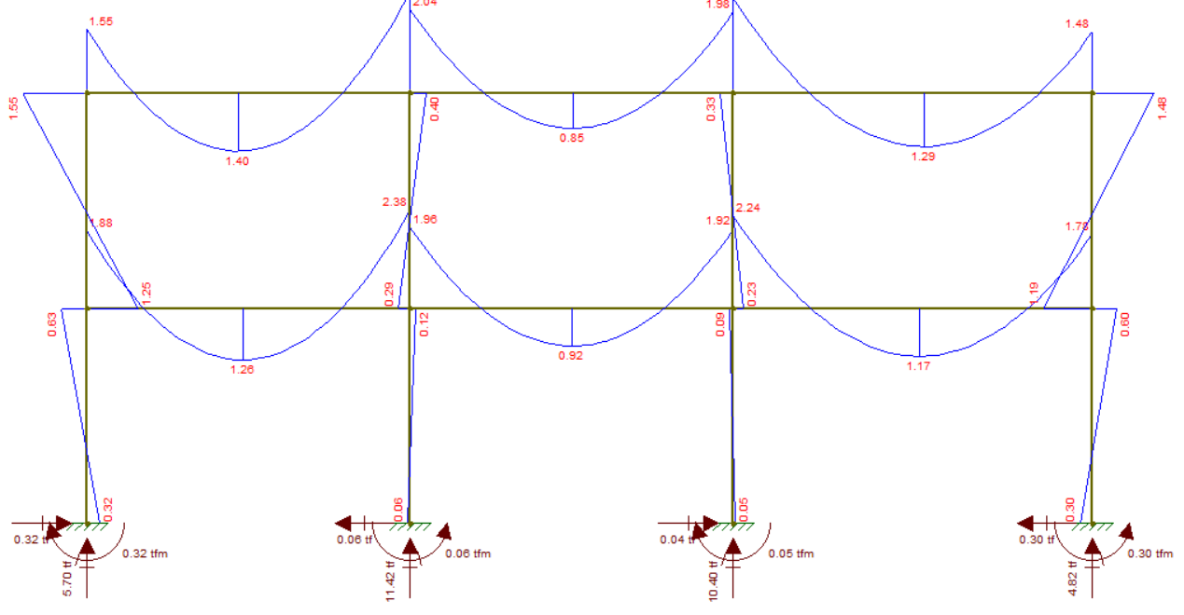
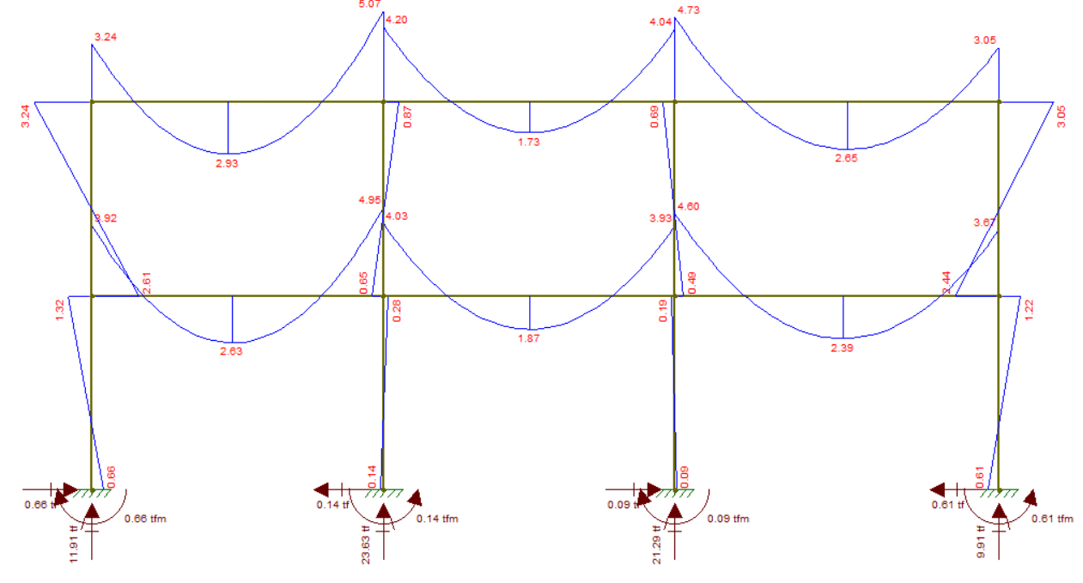
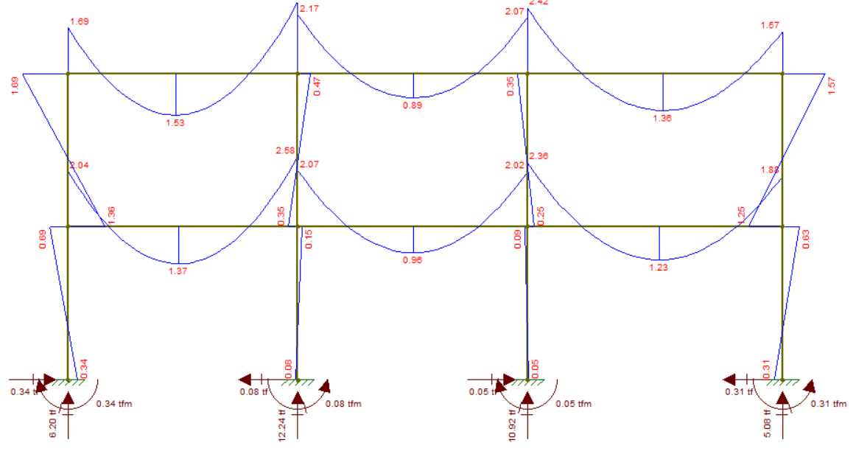
 | U6 | 413.679 |  |  |  |  |  |  | Eje 1 y 4
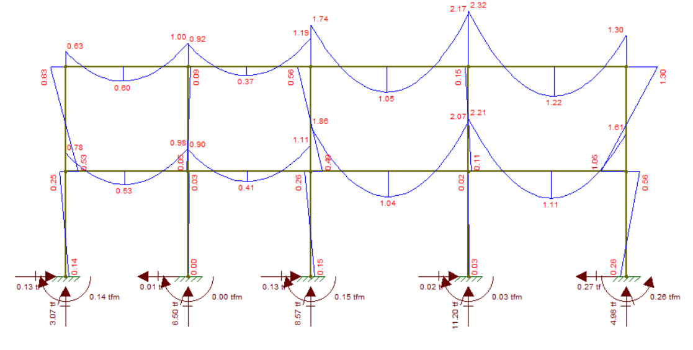
 | U7 | 425.7855

Carga distribuida=(Area tributaria*Carga critica)/Longitud
 | Calculo de cargas distribuidas
 | Eje 1 y 4
miembro | AB | BC | CD | DE
Area | 2.25 | 2.25 | 3.0625 | 3.0625
Longitud | 3.5 | 3.5 | 4.5 | 5
Carga Dis | 679.25057143 | 679.25057143 | 719.08316667 | 647.17485
carga dist T/m | 0.67925057143 | 0.67925057143 | 0.71908316667 | 0.64717485

 | Eje 2 y 3
miembro | AB | BC | CD | DE
Area | 4.5 | 4.5 | 6.125 | 6.125
Longitud | 3.5 | 3.5 | 4.5 | 5
Carga Dis | 1358.5011429 | 1358.5011429 | 1438.1663333 | 1294.3497 |  |  |  |  |  |  |  |  |  | Eje B |  |  |  |  |  |  | Eje D
carga dist T/m | 1.3585011429 | 1.3585011429 | 1.4381663333 | 1.2943497 |  |  |  | eje 2 y 3
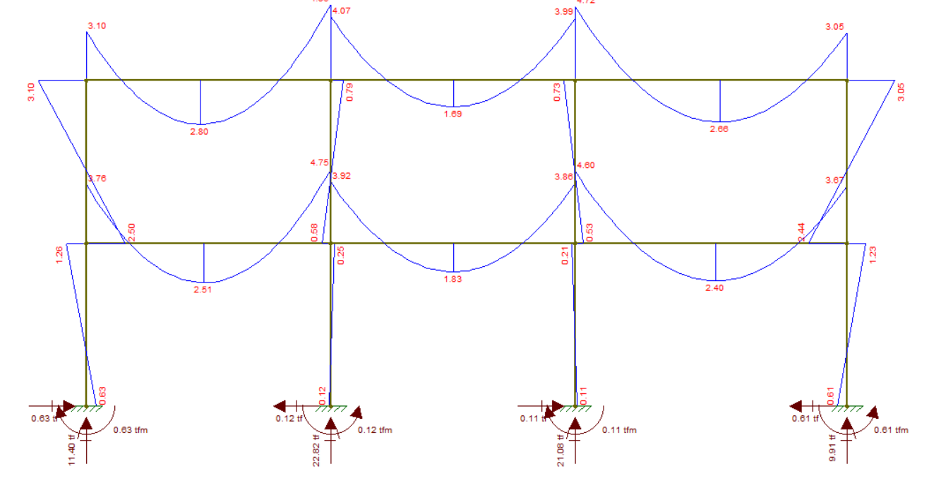
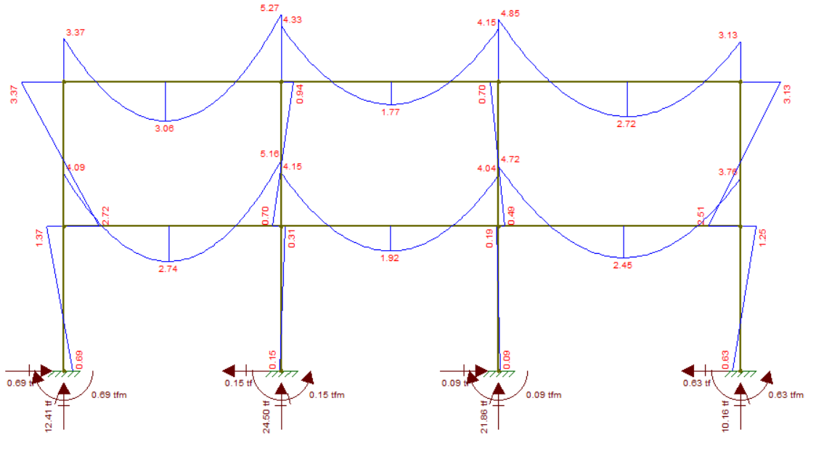
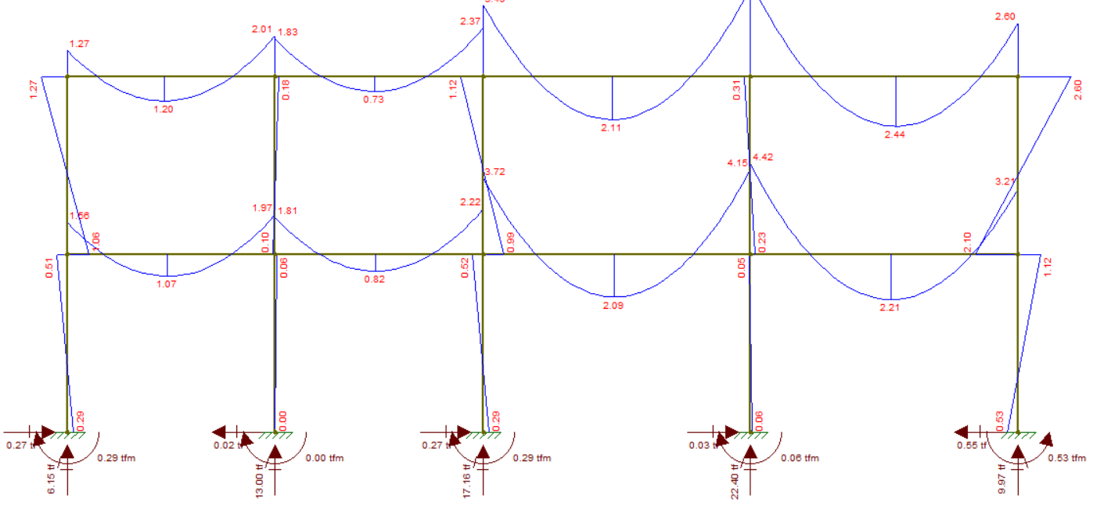
 | Calculo de cargas distribuidas
 | Eje A
miembro | 1a2 | 2a3 | 3a4
Area | 5.6875 | 4.8125 | 4.8125
Longitud | 4.5 | 4.5 | 4.5
Carga Dis | 1335.4401667 | 1129.9878333 | 1129.9878333
carga dist T/m | 1.3354401667 | 1.1299878333 | 1.1299878333

 | Eje B
miembro | 1a2 | 2a3 | 3a4
Area | 11.375 | 9.625 | 9.625
Longitud | 3.5 | 3 | 3
Carga Dis | 3433.989 | 3389.9635 | 3389.9635
carga dist T/m | 3.433989 | 3.3899635 | 3.3899635 |  |  |  |  | Ejes longitudinales |  |  |  |  |  | X | Ejes tranversales |  |  |  | Ejes transversales Ordenados
 |  |  |  |  |  |  |  |  |  | X |  |  | Y | 1 | 2 | 3 | 4 |  |  | A | B | C | D | E
 |  |  |  |  |  |  | Y | A | B | C | D | E | PA | 5.7 | 11.42 | 10.4 | 4.82 |  | 1 | 5.7 | 11.4 | 11.91 | 12.41 | 6.2
 | Eje C |  |  |  |  |  | P1 | 3.07 | 6.5 | 8.57 | 11.2 | 4.98 | Mxa | 0.32 | 0.06 | 0.05 | 0.3 |  |  | 0.32 | 0.63 | 0.66 | 0.69 | 0.34
miembro | 1a2 | 2a3 | 3a4 |  |  |  | My1 | 0.14 | 0 | 0.15 | 0.03 | 0.26 | PB | 11.4 | 22.82 | 21.08 | 9.91 |  | 2 | 11.42 | 22.82 | 22.63 | 24.5 | 12.24
Area | 11.875 | 9.875 | 9.875 |  |  |  | P2 | 6.15 | 13 | 17.16 | 22.4 | 9.97 | Mxb | 0.63 | 0.12 | 0.11 | 0.61 |  |  | 0.06 | 0.12 | 0.14 | 0.15 | 0.08
Longitud | 4.5 | 4.5 | 5 |  |  |  | My2 | 0.29 | 0 | 0.29 | 0.06 | 0.53 | PC | 11.91 | 22.63 | 21.29 | 9.91 |  | 3 | 10.4 | 21.08 | 21.29 | 21.86 | 10.92
Carga Dis | 2788.2816667 | 2318.6763333 | 2086.8087 |  |  |  | P3 | 6.15 | 13 | 17.16 | 22.4 | 9.97 | Mxc | 0.66 | 0.14 | 0.09 | 0.61 |  |  | 0.05 | 0.11 | 0.09 | 0.09 | 0.05
carga dist T/m | 2.7882816667 | 2.3186763333 | 2.0868087 |  |  |  | My3 | 0.29 | 0 | 0.29 | 0.06 | 0.53 | PD | 12.41 | 24.5 | 21.86 | 10.16 |  | 4 | 4.82 | 9.91 | 9.91 | 10.16 | 5.08
 |  |  |  |  |  |  | P4 | 3.07 | 6.5 | 8.57 | 11.2 | 4.98 | Mxd | 0.69 | 0.15 | 0.09 | 0.63 |  |  | 0.3 | 0.61 | 0.61 | 0.63 | 0.31
 | Eje D |  |  |  |  |  | My4 | 0.14 | 0 | 0.15 | 0.03 | 0.26 | PE | 6.2 | 12.24 | 10.92 | 5.08
miembro | 1a2 | 2a3 | 3a4 |  |  |  |  |  |  |  |  |  | Mxe | 0.34 | 0.08 | 0.05 | 0.31
Area | 12.375 | 10.125 | 10.125 |  |  |  | Utilizable | Convergencia entre marcos
Longitud | 4.5 | 4.5 | 5 |  |  |  | combinacion final |  |  |  |  |  | Datos cargas
Carga Dis | 2905.683 | 2377.377 | 2139.6393 |  |  |  | A1 | 1B | 1c | 1D | 1E |  |  | carga (kg/m^2)
carga dist T/m | 2.905683 | 2.377377 | 2.1396393 |  |  | P | 8.77 | 17.9 | 20.48 | 23.61 | 11.18 |  | D | 315.51
 |  |  |  |  |  | My | 0.14 | 0 | 0.15 | 0.03 | 0.26 |  | Entrepiso | 90 |  | % cargas | Factores
 |  |  |  |  |  | Mx | 0.32 | 0.63 | 0.66 | 0.69 | 0.34 |  | Dtotal | 405.51 | Dtotal | 36.04 | 1.2
 | Eje E |  |  |  |  |  | A2 | 2B | 2C | 2D | 2E |  | L | 250 | L | 22.22 | 1.6
miembro | 1a2 | 2a3 | 3a4 |  |  | P | 17.57 | 35.82 | 39.79 | 46.9 | 22.21 |  | Lr | 200 | Lr | 17.78 | 1
Area | 6.1875 | 5.0625 | 5.0625 |  |  | My | 0.29 | 0 | 0.29 | 0.06 | 0.53 |  | E=0.15D | 60.8265 | E=0.15D | 5.41 | 1
Longitud | 4.5 | 4.5 | 5 |  |  | Mx | 0.06 | 0.12 | 0.14 | 0.15 | 0.08 |  | R | 80 | R | 7.11 | 0.5
Carga Dis | 1452.8415 | 1188.6885 | 1069.81965 |  |  |  | 3A | 3B | 3C | 3D | 5E |  | Ar=S | 80 | Ar=S | 7.11 | 0.5
carga dist T/m | 1.4528415 | 1.1886885 | 1.06981965 |  |  | P | 16.55 | 34.08 | 38.45 | 44.26 | 20.89 |  | W | 48.72 | W | 4.33 | 1
 |  |  |  |  |  | My | 0.29 | 0 | 0.29 | 0.06 | 0.53 |  | Total | 1125.0565 |  | 100%
 |  |  |  |  |  | Mx | 0.05 | 0.11 | 0.09 | 0.09 | 0.05
 |  |  |  |  |  |  | 4A | 4B | 4C | 4D | 4E |  | Promedio Aritmetico
 |  |  |  |  |  | P | 7.89 | 16.41 | 18.48 | 21.36 | 10.06 |  | Parit= | 0.97
 |  |  |  |  |  | My | 0.14 | 0 | 0.15 | 0.03 | 0.26 |  | Media Aritemetica
 |  |  |  |  |  | Mx | 0.3 | 0.61 | 0.61 | 0.63 | 0.31 |  | MAX | 1.6
 |  |  |  |  |  |  |  |  |  |  |  |  | MIN | 0.5
 |  |  |  |  |  |  |  |  |  |  |  |  | Med.Arit= | 1.05

 |  |  |  |  |  |  |  |  |  |  |  |  | Promedio ponderado |  |  |  | FCU Critico promedio ponderado
 |  |  |  |  |  |  |  |  |  |  |  |  | Factores | % cargas |  |  | FCU = | 1.13
 |  |  |  |  |  |  |  |  |  |  |  |  | 1.2 | 36.04 | 0.43
 |  |  |  |  |  |  |  |  |  |  |  |  | 1.6 | 22.22 | 0.36
 |  |  |  |  |  |  |  |  |  |  |  |  | 1 | 17.78 | 0.18
 |  |  |  |  |  |  |  |  |  |  |  |  | 1 | 5.41 | 0.05
 |  |  |  |  |  |  |  |  |  |  |  |  | 0.5 | 7.11 | 0.04
 |  |  |  |  |  |  |  |  |  |  |  |  | 0.5 | 7.11 | 0.04
 |  |  |  |  |  |  |  |  |  |  |  |  | 1 | 4.33 | 0.04
 |  |  |  |  |  |  |  |  |  |  |  |  | sumatoria | 100% | 1.13

